Chi tiết địa chất
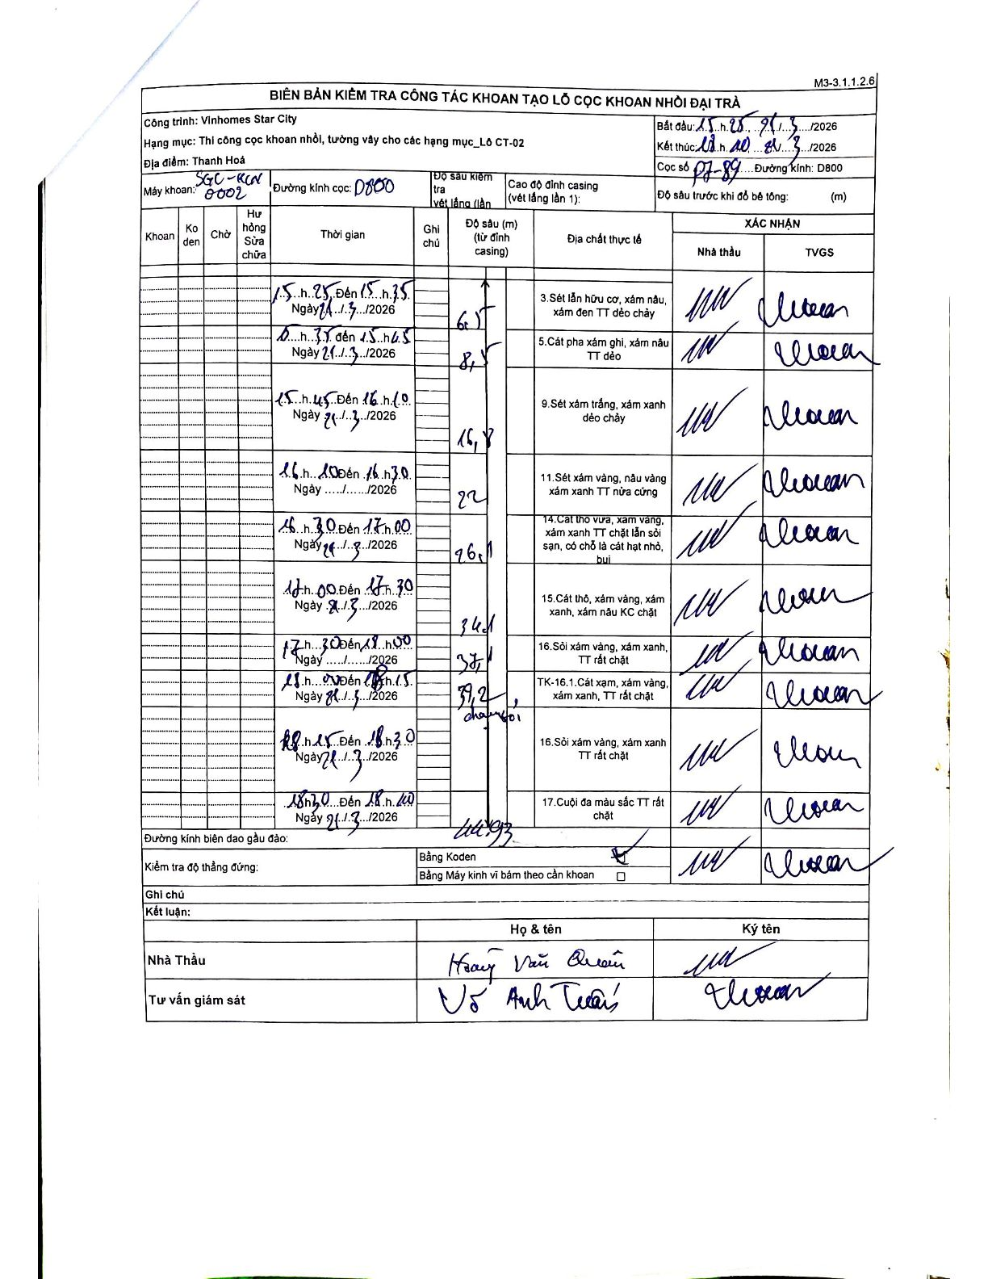
Dự án | Star City Thanh Hóa
Hạng mục | Thi công cọc khoan nhồi, tường vây cho các hạng mục_Lô CT-02
Tên bộ phận | Lô CT-02
Số hiệu cọc | P7-89
Tên Máy khoan | SGC-KCN0002
Đường kính | D800
Bắt đầu thi công | 15:25 21/03/2026
Kết thúc thi công | 18:40 21/03/2026

Địa chất TT | Đường kính | Mô tả lớp thiết kế | Từ (h) | Đến (h) | Cao độ từ | Cao độ đến | T.Gian (h) | Dài (m) | V (m/h) | Ghi chú
1 | D800 | Sét lẫn hữu cơ, xám nâu, xám đen TT dẻo chảy | 15:25 21/03/2026 | 15:35 21/03/2026 | 0 | -6.5 | 0.17 | 6.5 | 39
2 | D800 | Cát pha xám ghi, xám nâu TT dẻo | 15:35 21/03/2026 | 15:45 21/03/2026 | -6.5 | -8.5 | 0.17 | 2 | 12
3 | D800 | Sét xám trắng, xám xanh dẻo chảy | 15:45 21/03/2026 | 16:10 21/03/2026 | -8.5 | -16.8 | 0.42 | 8.3 | 19.92
4 | D800 | Sét xám vàng, nâu vàng xám xanh TT nửa cứng | 16:10 21/03/2026 | 16:30 21/03/2026 | -16.8 | -22 | 0.33 | 5.2 | 15.6
5 | D800 | Cát thô vừa, xám vàng, xám xanh TT chặt lẫn sỏi sạn, có chỗ là cát hạt nhỏ, bụi | 16:30 21/03/2026 | 17:00 21/03/2026 | -22 | -26.1 | 0.5 | 4.1 | 8.2
6 | D800 | Cát thô, xám vàng, xám xanh, xám nâu KC chặt | 17:00 21/03/2026 | 17:30 21/03/2026 | -26.1 | -34.1 | 0.5 | 8 | 16
7 | D800 | Sỏi xám vàng, xám xanh, TT rất chặt | 17:30 21/03/2026 | 18:00 21/03/2026 | -34.1 | -37.1 | 0.5 | 3 | 6
8 | D800 | TK-16.1. Cát xạm, xám vàng, xám xanh, TT rất chặt | 18:00 21/03/2026 | 18:15 21/03/2026 | -37.1 | -39.2 | 0.25 | 2.1 | 8.4 | Chạm sỏi
9 | D800 | Sỏi xám vàng, xám xanh TT rất chặt | 18:15 21/03/2026 | 18:30 21/03/2026 | -39.2 | -41.3 | 0.25 | 2.1 | 8.4 | Độ sâu 41.3 được ghi chung cho các lớp cuối
10 | D800 | Cuội đa màu sắc TT rất chặt | 18:30 21/03/2026 | 18:40 21/03/2026 | -41.3 | -41.3 | 0.17 | 0 | 0

ẢNH BIÊN BẢN GỐC

